Лист1
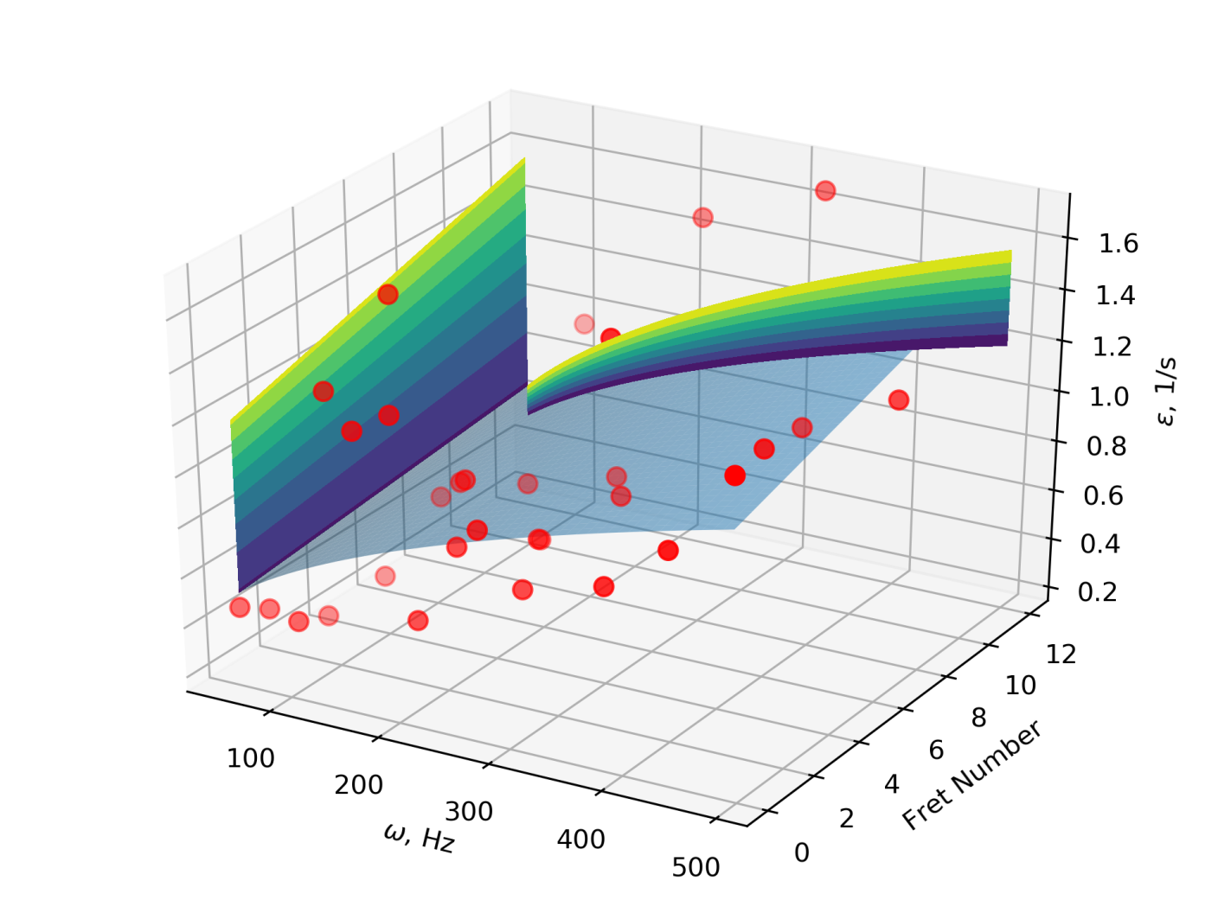
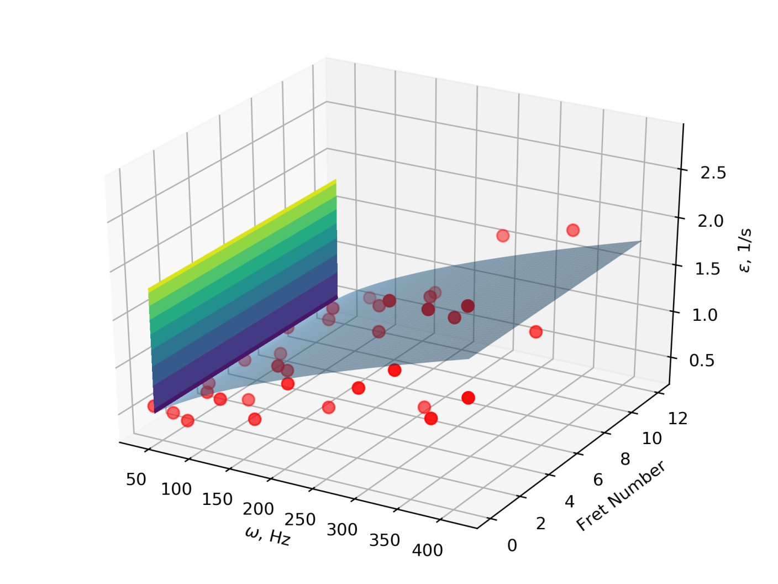
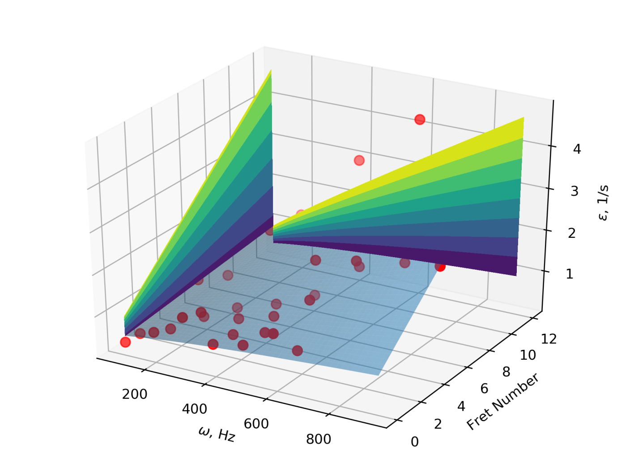

Bass Guitar | String | d0 | d1 | d2 | d3 | d4 | d5 | d6 | d7
Ibanez | G | 0.243780866 | 0.023137510883 | 0 | 0 | 0 | 0.00036241505131 | 0.00033003592619 | 0
 | D | 0 | 0.029227615913 | 0.00051705250733 | 9.3266442642E-10 | 0.053729247336 | 0.00025383942524 | 0 | 0
 | A | 0.18379211388 | 0.045706609177 | 0 | 0 | 0 | 0.0013906139039 | 0 | 0
 | E | 0 | 0.067481353104 | 0.0010101560095 | 0 | 0 | 0 | 0 | 0

Cort | G | 0.25322107393 | 0 | 0.0018821719034 | 5.0231126908E-10 | 0.021633276833 | 0 | 0 | 3.6740272969E-11
 | E | 0 | 0 | 0.003510656063 | 1.2260489691E-09 | 0 | 0.0010324074028 | 2.4748368272E-05 | 0
 | A | 0 | 0 | 0.0067923015353 | 2.70051973E-09 | 0 | 0 | 0.0001612136743 | 0
 | E | 0.31251181768 | 0.11494606293 | 0 | 0 | 0 | 0 | 0 | 0

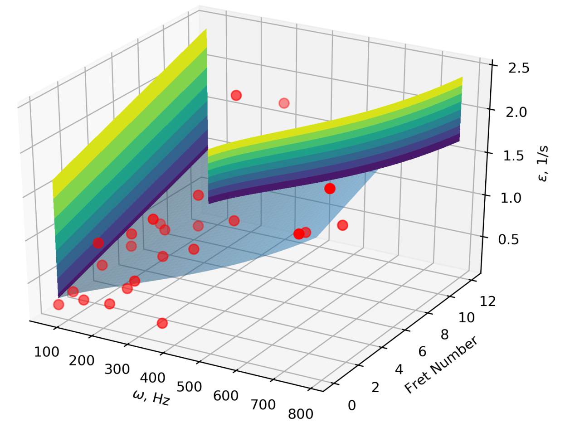
Yamaha | G | 0.11527030585 | 0.029486500477 | 0.00018271533679 | 0 | 0.039583140583 | 0 | 0 | 0
 | E | 0.29609851651 | 0.0058509548472 | 0 | 0 | 0 | 0 | 0.00044458512993 | 3.4895174458E-11
 | A | 0.13727648351 | 0.012303217615 | 0.0022492901723 | 6.4677697007E-10 | 0 | 0 | 0 | 1.2502662933E-09
 | E | 0.24214881086 | 0 | 0.0021759021227 | 4.1062125273E-09 | 0 | 0 | 0 | 1.3620683173E-09

